关系图
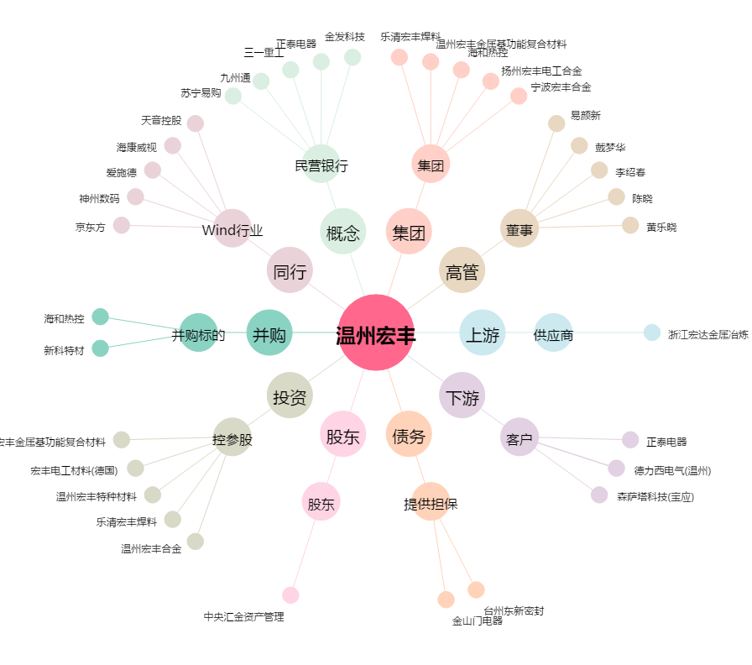
温州宏丰[300283.SZ] - 关系概览图

